关系图
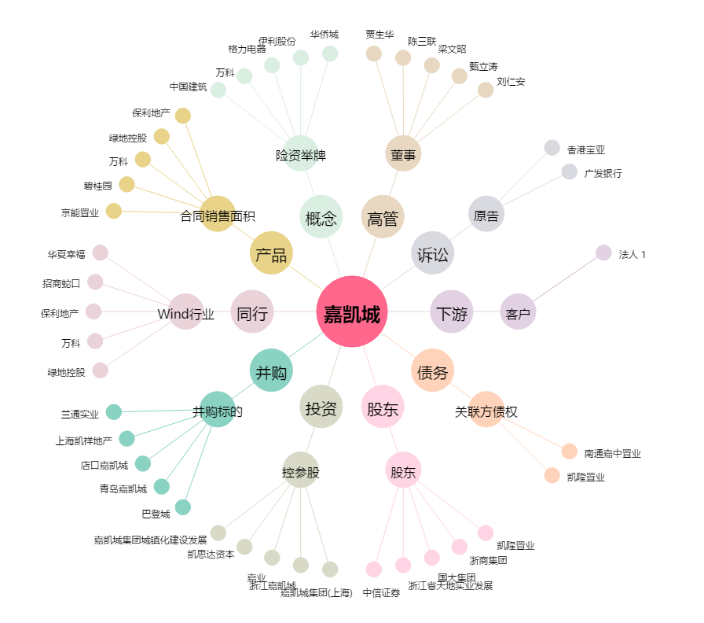
嘉凯城[000918.SZ] - 关系概览图

